zad1
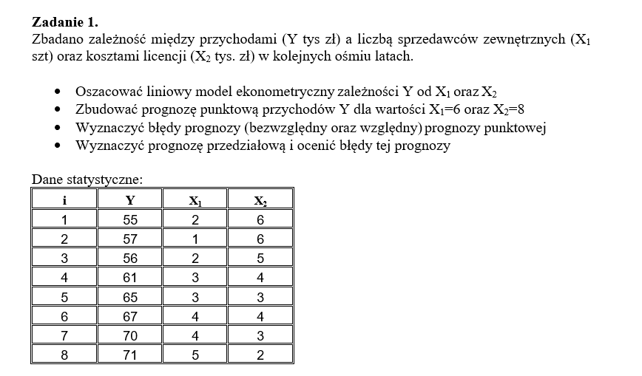
 |  |  |  |  |  | 31 |  | 1.
i | Y | X1 | X2 | Y^t | e=Y-Y^ | e^2 |  | Wariancja reszt
1 | 55 | 2 | 6 | 56.5 | -1.5 | 2.25 |  | S^2e | 6.2
2 | 57 | 1 | 6 | 54 | 3 | 9 |  | Se= | 2.49 | standardowy błąd modelu
3 | 56 | 2 | 5 | 58.5 | -2.5 | 6.25 |  | Ve= | 3.97%
4 | 61 | 3 | 4 | 63 | -2 | 4
5 | 65 | 3 | 3 | 65 | -9.0949470177E-13 | 8.2718061255E-25 | 2. | Prognoza punktowa Y*
6 | 67 | 4 | 4 | 65.5 | 1.5 | 2.25 |  | dla ustalonych wartości X:
7 | 70 | 4 | 3 | 67.5 | 2.5 | 6.25 |  | X1= | 6
8 | 71 | 5 | 2 | 72 | -1 | 1 |  | X2= | 8
 |  |  |  |  |  |  |  | Y*= | 62.5
Model: | Y=a0+a1X1+a2X2+E |  |  | Y^= | 63,5+2,5X1-2X2+E
KMNK: | a=(X^t*X)^-1*X^t*y |  |  |  |  |  | 3. | Błąd bezwzględny prognozy ex ante Dt
 |  |  |  |  |  |  |  | Dt= | 10.66
X= | 1 | 2 | 6 |  | Y= | 55 |  | z wzoru
(8x3) | 1 | 1 | 6 |  | (8x1) | 57 |  | Błąd względny prognozy ex ante Vt
 | 1 | 2 | 5 |  |  | 56 |  | Vt= | 17.05% | >10% zatem prognoza nie dopuszczalna i nie ma sensu robić prognozy przedziałowej
 | 1 | 3 | 4 |  |  | 61 | 4. | Tylko dla ciekwosći robione bo wyszło >10%
 | 1 | 3 | 3 |  |  | 65 |  | Prognoza przedziałowa
 | 1 | 4 | 4 |  |  | 67 |  | poziom wiarygodności/ufność standardowo 1- alfa=0,95
 | 1 | 4 | 3 |  |  | 70 |  | poziom istotności |  | standardowo alfa=0,05
 | 1 | 5 | 2 |  |  | 71 |  | liczba stopni swobody standardowo to n-k-1=5
 |  |  |  |  |  |  |  |  | statystyka t-studneta |  | t alfa= | 2.57
X^t | 1 | 1 | 1 | 1 | 1 | 1 | 1 | 1 |  | Prognoza przedziałowa |  |  | dolna granica |  | górna granica
(3x8) | 2 | 1 | 2 | 3 | 3 | 4 | 4 | 5 |  |  |  |  | 35.107396071 | <Y* T< | 89.892603929
 | 6 | 6 | 5 | 4 | 3 | 4 | 3 | 2 |  |  |  |  | P(35,11<Y* T<89,89) |  | na 95% Y znajdzie się w tym przedziale
 |  |  |  |  |  |  |  |  |  | Błąd bezwzględny prognozy przedziałowej ex ante Dt
x^t*x | 8 | 24 | 33 |  |  |  |  |  |  |  |  | Dt= | 27.392603929
 | 24 | 84 | 87 |  |  | XTT= | 1 | 6 | 8 |  | Błąd względny |  | Vt= | 43.83%
 | 33 | 87 | 151 |  |  | (1x3)

(X^t*X)^-1 |  | 18.53 | -2.73 | -2.48 |  | Xt= | 1 |  | iloczyn XTT*X^t*X)^-1 |  |  | -17.66 | 2.64 | 2.39
 |  | -2.73 | 0.43 | 0.35 |  | (3x1) | 6 |  | (1x3)
 |  | -2.48 | 0.35 | 0.35 |  |  | 8
 |  |  |  |  |  |  |  |  | iloczyn tego wyżej*Xt |  |  | 17.32
X^t*y | 502 |  | a= | 63.5 | a0 |  |  |  | (1x1) |  |  | skalar
 | 1560 |  |  | 2.5 | a1
 | 2011 |  |  | -2 | a2
 |  |  |  | oceny parametrów strukturalnych

to_samo w gretlu
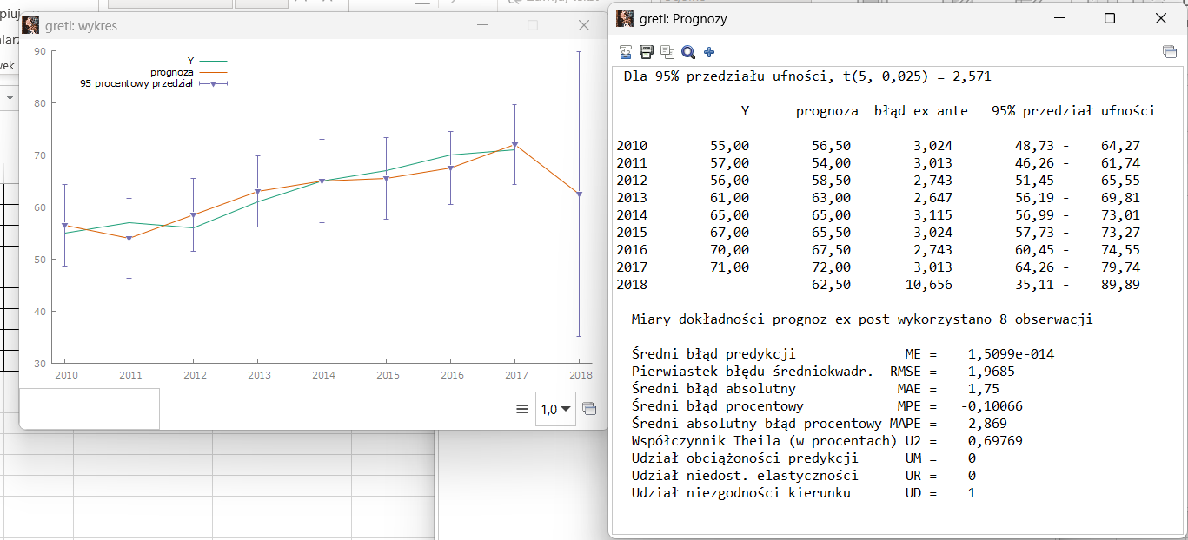
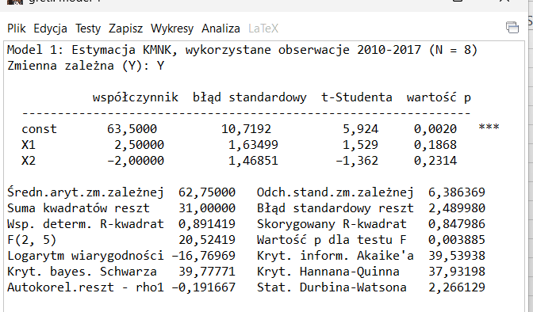
i | Y | X1 | X2
1 | 55 | 2 | 6
2 | 57 | 1 | 6
3 | 56 | 2 | 5
4 | 61 | 3 | 4
5 | 65 | 3 | 3
6 | 67 | 4 | 4
7 | 70 | 4 | 3
8 | 71 | 5 | 2

zad2_gretl
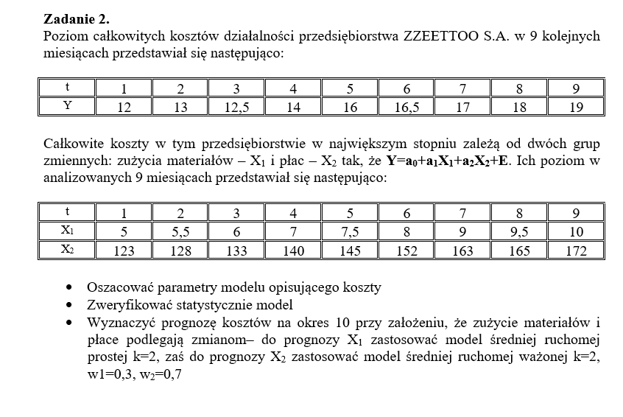

t | Y | X1 | X2
1 | 12 | 5 | 123
2 | 13 | 5.5 | 128
3 | 12.5 | 6 | 133
4 | 14 | 7 | 140
5 | 16 | 7.5 | 145
6 | 16.5 | 8 | 152
7 | 17 | 9 | 163
8 | 18 | 9.5 | 165
9 | 19 | 10 | 172
10 |  | 9.75 | 169.9

w1 | 0.3
w2 | 0.7

Arkusz4
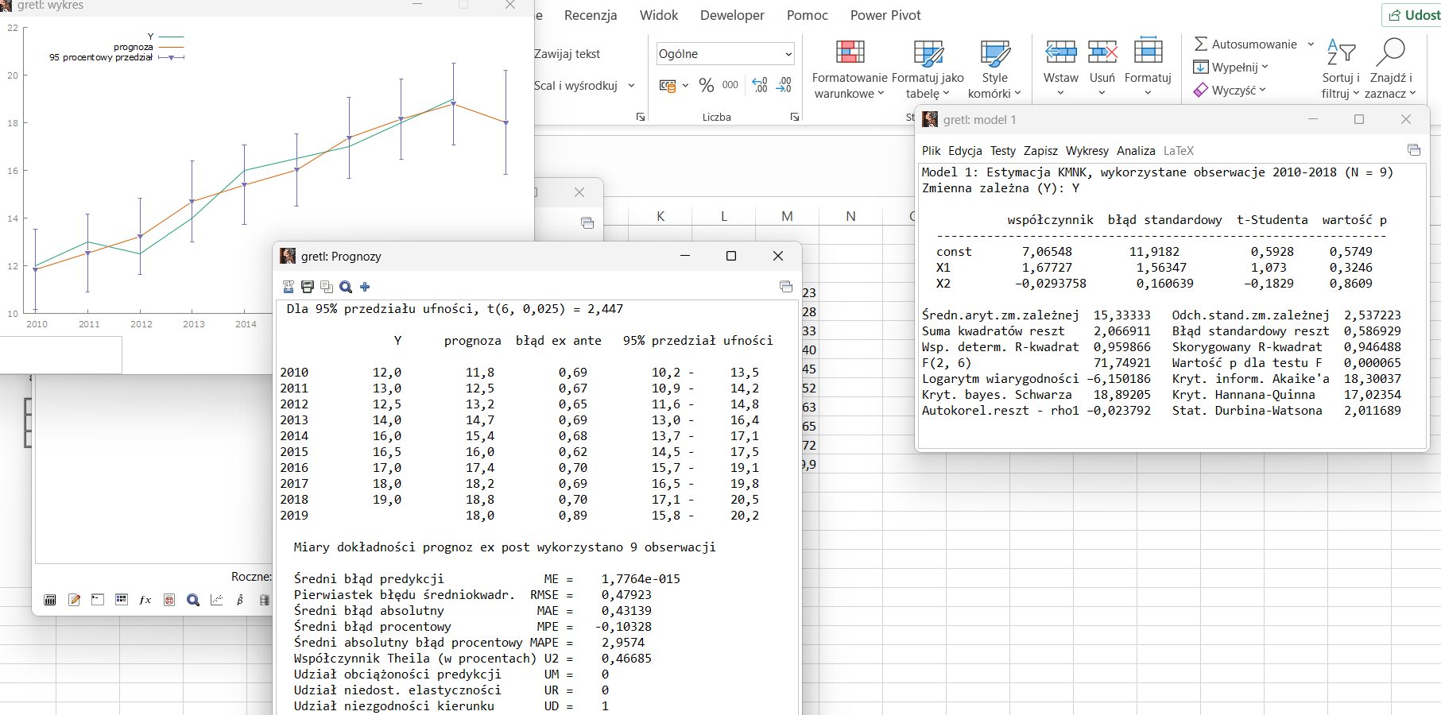
t | Y | X1 | X2
1 | 12 | 5 | 123
2 | 13 | 5.5 | 128
3 | 12.5 | 6 | 133
4 | 14 | 7 | 140
5 | 16 | 7.5 | 145
6 | 16.5 | 8 | 152
7 | 17 | 9 | 163
8 | 18 | 9.5 | 165
9 | 19 | 10 | 172

wziołem roczne a nie miesięczne przy wczytaniu
mój błąd

